Plan1
DIAGRAMA DE TEMPORIZAÇÃO | DIAGRAMA DE TEMPORIZAÇÃO
O que é um Diagrama de Temporização? | Diagrama de Temporização: é um diagrama que tem a função de mostrar a mudança de estado de um objeto em função do tempo. E esse é um detalhe muito importante de se guardar na memória, ele vai mostrar a mudança em RELAÇÃO AO TEMPO, NÃO EM RELAÇÃO AO COMPORTAMENTO DO SISTEMA! Esse diagrama é essecial para sistemas que trabalham com objetos de mutam de estado á partir de um determinado tempo passado, como por exemplo automações, controle de hardwares e etc. Esse tipo de diagrama não é usado para representar o sistema diretamente, mas apenas o elemento que muda em relação ao tempo.
Como um Diagrama de Temporização é montado? | A montagem do Diagrama de Temporização envolve colocar os estados que um objeto pode atingir em uma linha vertical, e usando um esquema de uma escada, traçamos uma linha do tempo para representar cada estado e o tempo que ele leva para chegar ao próximo estado, onde cada degrau da escada representa uma faixa de tempo, que é expressa de forma escrita acima do degrau. Podemos ver isso no exemplo abaixo, onde temos o Diagrama de Temporização dos estados de um Tanque de Água...
- reservada para a questão acima - | 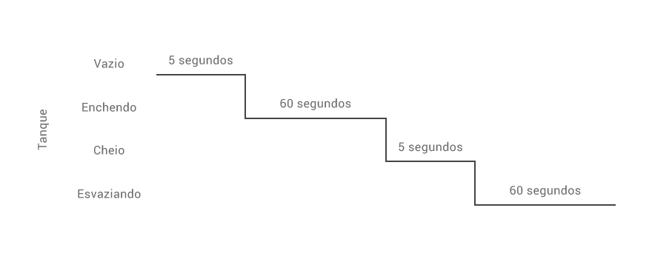
- reservada para a questão acima -

